測量業者登録申請書（第一面）
過去の申請より自動補完されます
(別表第十一(第十二条関係)) |  |  |  | (用紙の寸法は、日本産業規格A4とする。)
入力不要：登録されている営業所から自動判断
します
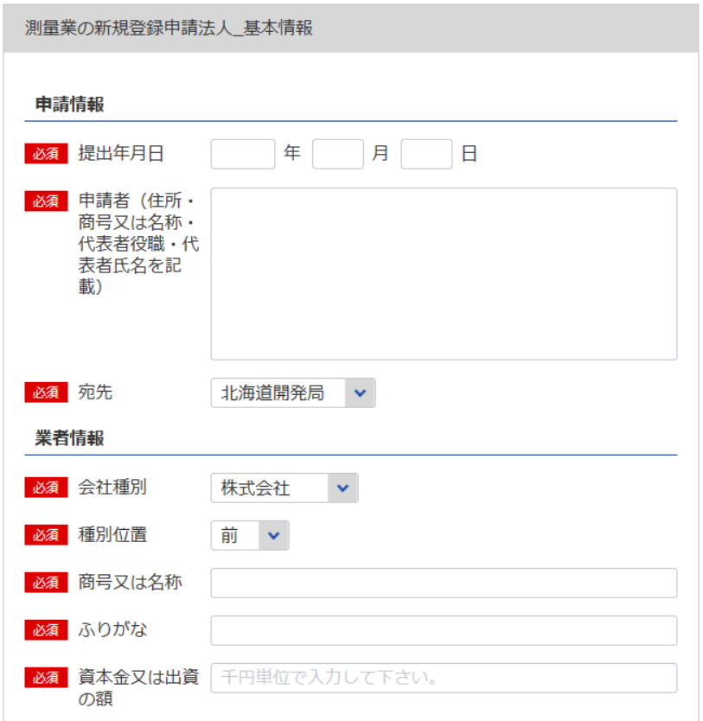
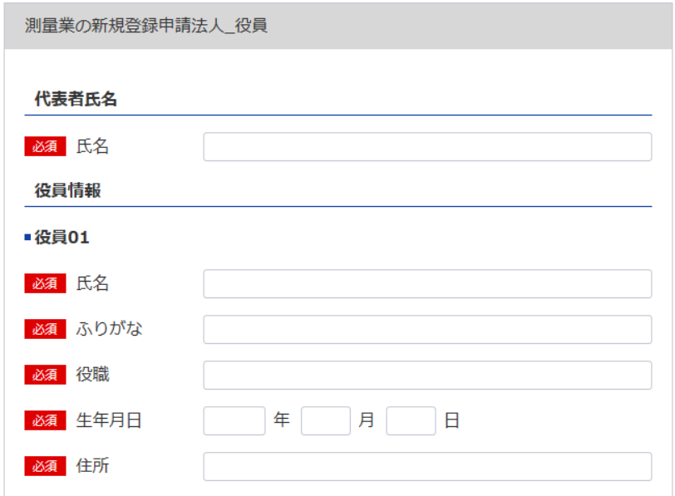

1
2 ※会社名 代表者役職名 代表者氏名を記載してください。
役員等一覧表シート参照
7
 |  | 都・道・府・県
測量業者登録申請書（第一面）
×登録番号 | 登録第 |  | 号 | ×登録年月日 | 令和 |  | 年 | 月 | 日 | 登録
1
8
測量法第55条2の規定により測量業者としての登録の申請をします。
※主たる営業所に該当する
宛先を指定してください。
9
 |  |  |  |  | 令和 |  | 年 | 月 | 日
3
役員等一覧表シート参照
2
5
3
※役員が21名以上いる場合は下記、20件超えのチェックボックスにチェックを入れてください。
下記サイトより、20名超え時の登録フォーマットをDLし、全件入力してください。
https://www.mlit.go.jp/tochi_fudousan_kensetsugyo/const/kanrengyou00001.html
その上で、PDFにして添付をしてください。
また、1件目は必須となっておりますので重複しますが、e-Govにも登録をお願いします。
 |  |  |  | 申請者
 |  | 殿

4
自動で新規と判断
4
6
5
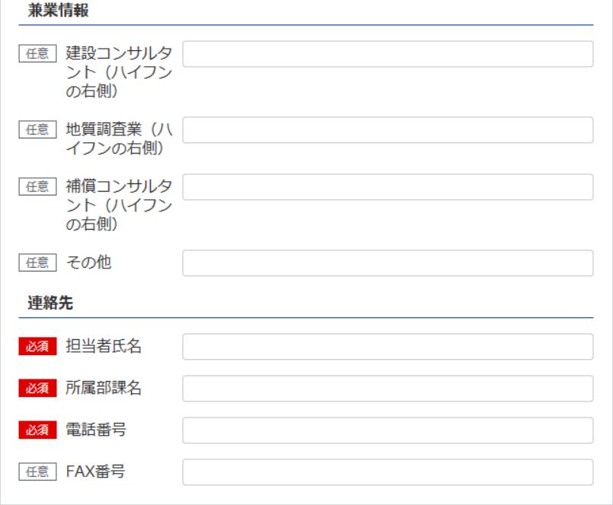
申 請 の 区 分 |  |  |  | 新 規 登 録 |  | 更 新 登 録
ふ り が な
商 号 又 は 名 称
6
※データの整合性を保つため入力してください。
資本金又は出資の額
業務を執行する社員、取締役、
執行役又はこれらに準ずる者
新規なので不要
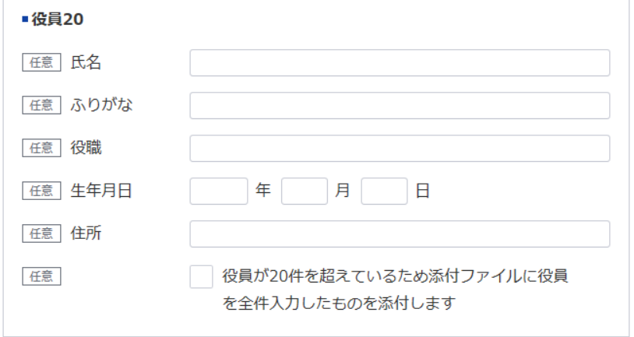
役員 |  |  | の氏名及び役名 | 申 請 時 の 登 録 | 登録第 |  |  |  |  |  | 号
ふ り が な |  | 役 名 |  |  | 令和 |  | 年 | 月 | 日登録
7
氏 名
9
 |  |  |  | 収 入 印 紙
8
10
 |  |  |  | （消印してはならない）
11

12
13

担当者氏名：10
所属部課名：11
電話番号：12 FAX番号：13
記載要領
1 ×印欄は記載しないこと。
2 申請の区分欄は、該当する文字を○で囲むこと。
3 資本金又は出資の額、役員の氏名及び役名の欄は、法人の場合にのみ記載すること。

登録免許税納付書・領収証書はり付け欄（第二面）
※こちらのシートは記載の後、PDFにして添付してください
(用紙の寸法は、日本産業規格A4とする。)
（第二面）
 | 登録免許税納付書・領収証書はり付け欄

測量業者登録申請書（別紙）
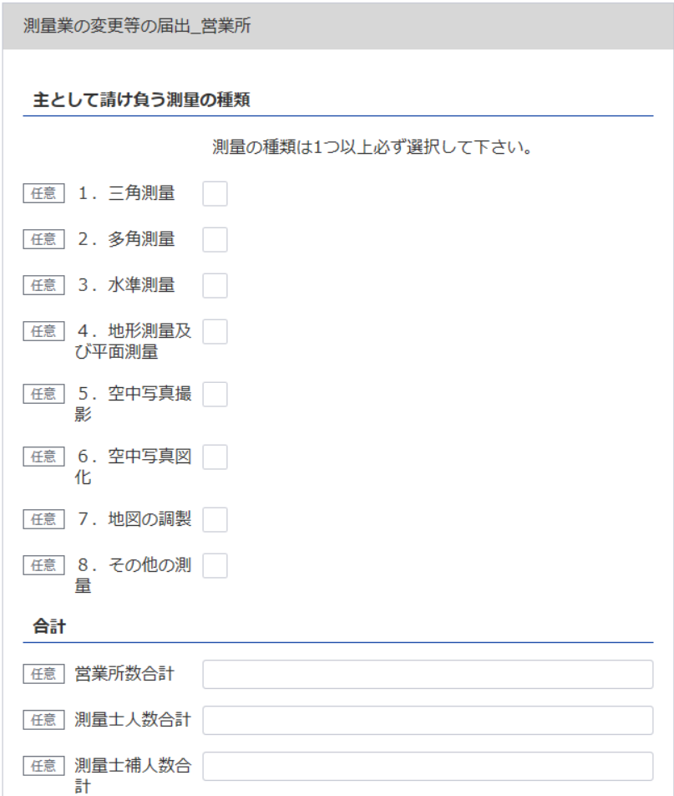
（別表第十一（第十二条関係）） |  |  |  | (用紙の寸法は、日本産業規格A4とする。)
別 紙
主 と し て 請 け 負 う 測 量 の 種 類
14
14
1． 三 角 測 量 |  |  |  | 5． 空 中 写 真 撮 影
2． 多 角 測 量 |  |  |  | 6． 空 中 写 真 図 化
3． 水 準 測 量 |  |  |  | 7． 地 図 の 調 製
4． 地形測量及び平面測量 |  |  |  | 8． そ の 他 の 測 量
(空中写真によるものを除く。)

17
営 業 所 |  |  |  |  | 測量業以外に行つてい る営業又は事業種類
名 称 |  |  | 所 在 地

※データの整合性を保つため入力してください。
（主たる営業所）
15
16
※主たる営業所の場合は「主」をその他の営業所の場合は「他」を選択してください。「主」は全体で1回のみ選択してください。
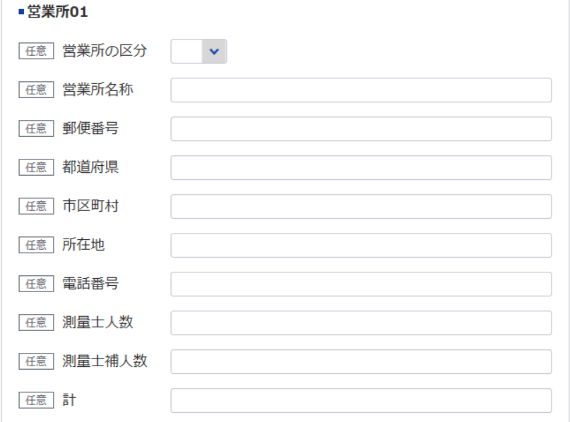
15

16
（その他の営業所）
15
16

※データの整合性を保つため入力してください。

※営業所が21件以上ある場合は下記、20件超えのチェックボックスにチェックを入れてください。
下記サイトより、20件超え時の登録フォーマットをDLし、全件入力してください。
https://www.mlit.go.jp/tochi_fudousan_kensetsugyo/const/kanrengyou00001.html
その上で、PDFにして添付をしてください。
また、1件目は必須となっておりますので重複しますが、e-Govにも登録をお願いします。

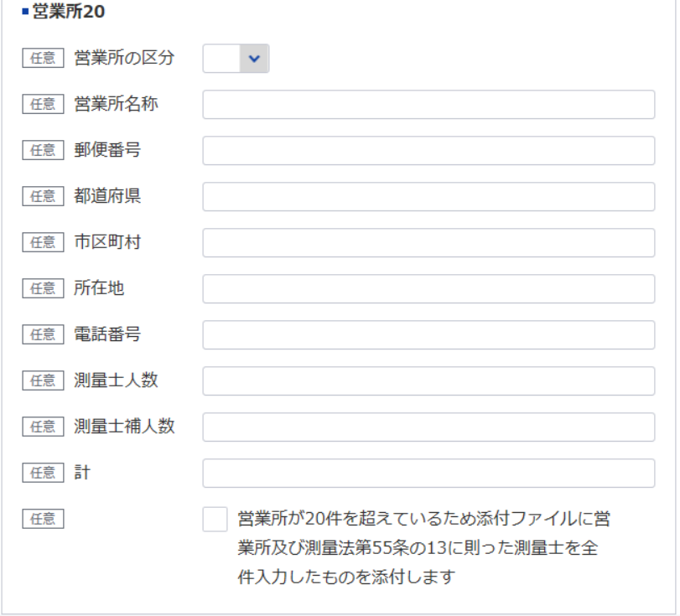
17
計 | 0 | 箇所

記載要領
1 主として請け負う測量の種類欄は、該当するものの番号を○で囲むこと。
2 営業所欄は、本店又は支店若しくは常時測量の請負契約を締結する事務所を記載すること。

定款
※こちらのシートは記載の後、PDFにして添付してください

定 款

１．・・・・・・・・・
２．・・・・・・・・・
３．・・・・・・・・・
・
・
・
・



営業経歴書
※こちらのシートは記載の後、PDFにして添付してください
添付書類（法第55条の8第1号） |  |  | (用紙の寸法は、日本産業規格A4とする。)
営 業 経 歴 書
注 文 者 名 | 測 量 名 | 測量地域 | 請負代金の額 |  | 着手年月 |  |  | 完成年月
 |  |  |  | 千円 |  | ． |  |  |  | ．
 |  |  |  |  |  | ． |  |  |  | ．
 |  |  |  |  |  | ． |  |  |  | ．
 |  |  |  |  |  | ． |  |  |  | ．
 |  |  |  |  |  | ． |  |  |  | ．
 |  |  |  |  |  | ． |  |  |  | ．
 |  |  |  |  |  | ． |  |  |  | ．
 |  |  |  |  |  | ． |  |  |  | ．
 |  |  |  |  |  | ． |  |  |  | ．
 |  |  |  |  |  | ． |  |  |  | ．
営 業 の 沿 革
創 業 |  |  |  |  |  |  | 年 |  | 月 |  | 日
 |  |  |  |  |  |  | 年 |  | 月 |  | 日
創業後の沿革
 |  |  |  |  |  |  | 年 |  | 月 |  | 日
 |  |  |  |  |  |  | 年 |  | 月 |  | 日
 |  |  |  |  |  |  | 年 |  | 月 |  | 日
 |  |  |  |  |  |  | 年 |  | 月 |  | 日
 |  |  |  |  |  |  | 年 |  | 月 |  | 日

記載要領
1 本表は、直前事業年度に完成した主な測量について記載すること。
2 下請測量については、注文者欄には、直接注文をした元請者を記載し、測量名欄には、下請測量の名称を記載すること。
3 測量名欄は、測量の目的及び方法が分かるように記載すること。
4 測量地域欄は、都道府県市町村名をもつて記載すること。
5 創業欄は、創業時の営業内容の概略を記載すること。
6 創業後の沿革欄は、組織の変更、合併、分割、営業の休止、営業の再開、商号若しくは名称の変更又は資本若しくは
出資の変更を記載すること。
7 新たに事業を営もうとする者は、創業欄にその旨を記載すること。

直前二年の各事業年度における測量実施金額
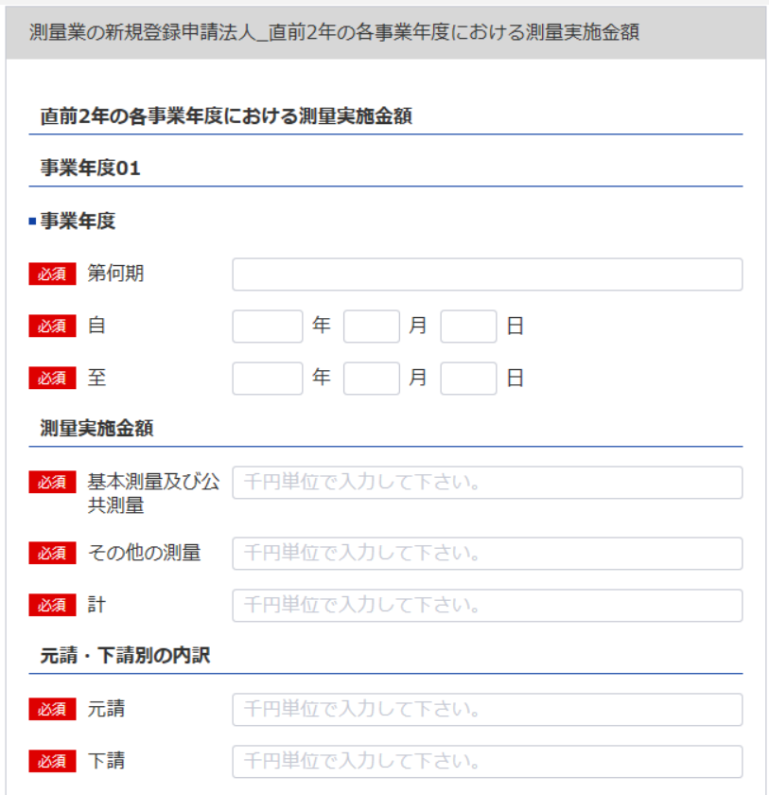
（別表第十二（第十四条関係）） |  |  |  |  | （用紙の寸法は、日本産業規格A4とする。）
添付書類（ロ） （法第55条の3第2号）
直前二年の各事業年度における測量実施金額
 |  |  |  | 基本測量及 び公共測量 | その他の 測 量 | 計
区分 事業年度
18
 |  |  |  |  |  |  | 元請･下請 別の内訳

18
19
第 |  | 期 |  | 千円 | 千円 | 千円 | 元請 | 千円
21
22
23
24
19
20
20
25
自 | 年 | 月 | 日
 |  |  |  |  |  |  | 下請
至 | 年 | 月 | 日
21
26
第 |  | 期 |  |  |  |  | 元請
29
30
31
32
22
27
28
33
23
自 | 年 | 月 | 日
 |  |  |  |  |  |  | 下請
至 | 年 | 月 | 日

24
第 |  | 期 |  |  |  |  | 元請

25
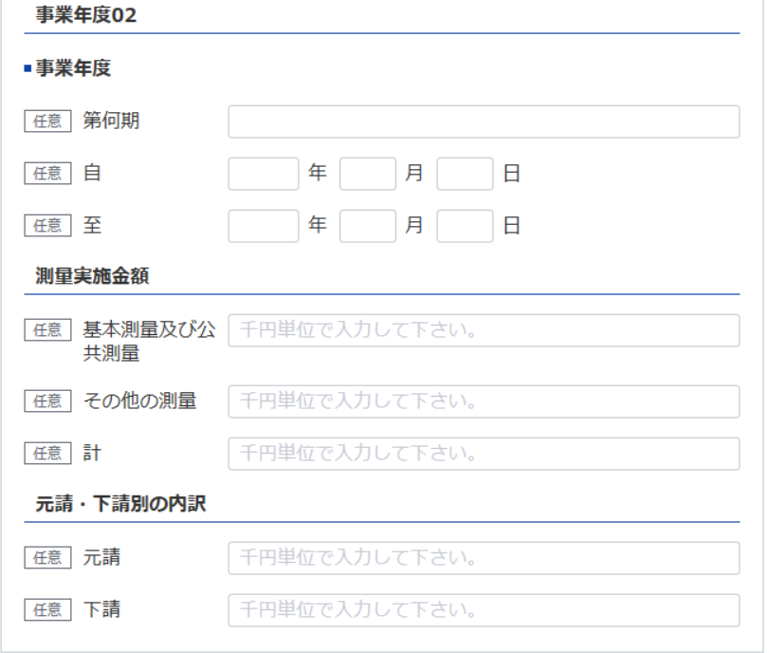
自 | 年 | 月 | 日
 |  |  |  |  |  |  | 下請
至 | 年 | 月 | 日

第 |  | 期 |  |  |  |  | 元請
26
27
28
自 | 年 | 月 | 日
 |  |  |  |  |  |  | 下請
至 | 年 | 月 | 日

29
30
記載要領
1 本表は、完成した測量の請負代金の額を記載すること。
2 「元請」とは、測量業者以外の者から測量業を受注した場合をいい、「下請」とは、他の測量業者から測量業務 を受注した場合をいう。
31

32

33

財務事項一覧表
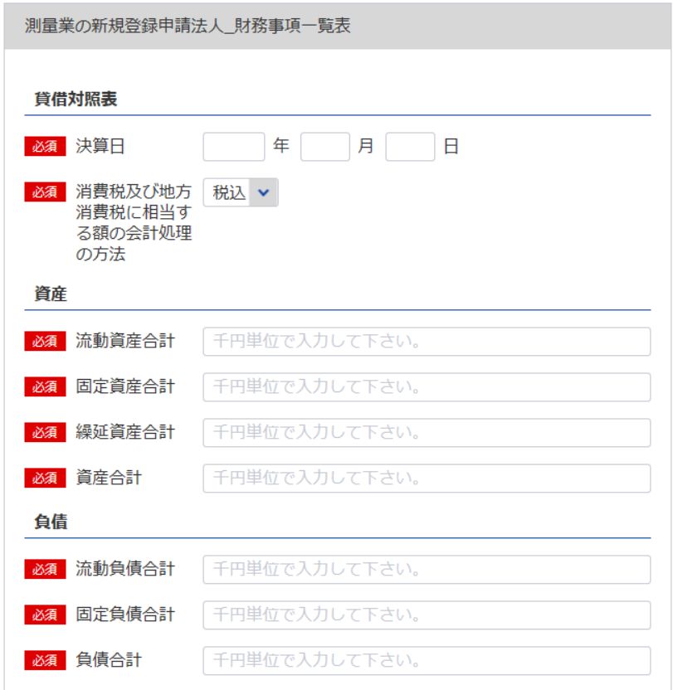
34
 | 別表第十三（第十四条関係） |  |  |  |  | (用紙の寸法は、日本産業規格A4とする。)
財務事項一覧表
 |  |  |  |  |  |  | 0 | 0 | 年 | 0 | 月 | 0 | 日 | 現在
34
 |  |  |  |  | （単位：千円）
35
47
貸借対照表 |  | Ⅰ 資産 合計
36
 |  |  | 流動資産 合計 |  |  |  | 0
37
 |  |  | 固定資産 合計 |  |  |  | 0
38
36
37
 |  |  | 繰延資産 合計 |  |  |  | 0
39
38
 |  | Ⅱ 負債 合計 |  |  |  |  | 0
40
35
 |  |  | 流動負債 合計 |  |  |  | 0
41
 |  |  | 固定負債 合計 |  |  |  | 0
42
40
 |  | Ⅲ 純資産 合計 |  |  |  |  | 0
43
41
39
 |  |  | 株主資本 合計 |  |  |  | 0
44
 |  |  |  | 資本金 |  |  | 0
45
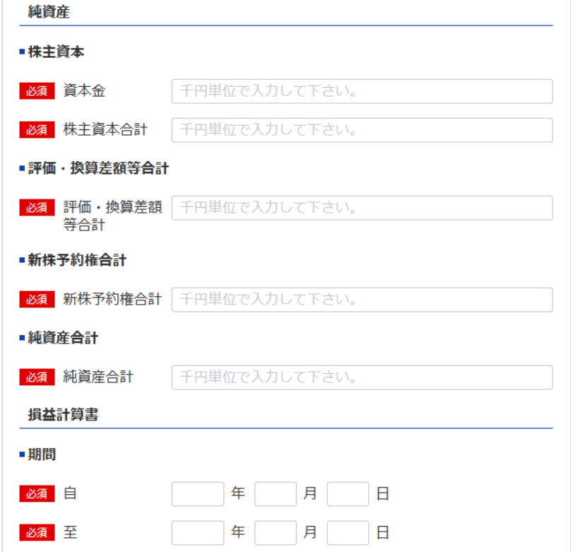
 |  |  | 評価・換算差額等 合計 |  |  |  | 0
46
44
 |  |  | 新株予約権 合計 |  |  |  | 0
47
43
消費税及び地方消費税に相当する額の会計処理の方法
48
損益計算書 |  | Ⅰ 売上高 合計 |  |  |  |  | 0
49
45
 |  |  | 完成測量高 |  |  |  | 0
50
 |  | Ⅱ 売上原価 合計 |  |  |  |  | 0
51
46
 |  |  | 完成測量原価
52
42
 |  | 売上総利益（売上総損失） |  |  |  |  | 0
53
 |  | Ⅲ 販売費及び一般管理費 合計 |  |  |  |  | 0
54
 |  | 営業利益（営業損失） |  |  |  |  | 0
55
※事業年度の開始日をいれてください
 |  | Ⅳ 営業外収益 合計 |  |  |  |  | 0
56
34
 |  | Ⅴ 営業外費用 合計 |  |  |  |  | 0
57
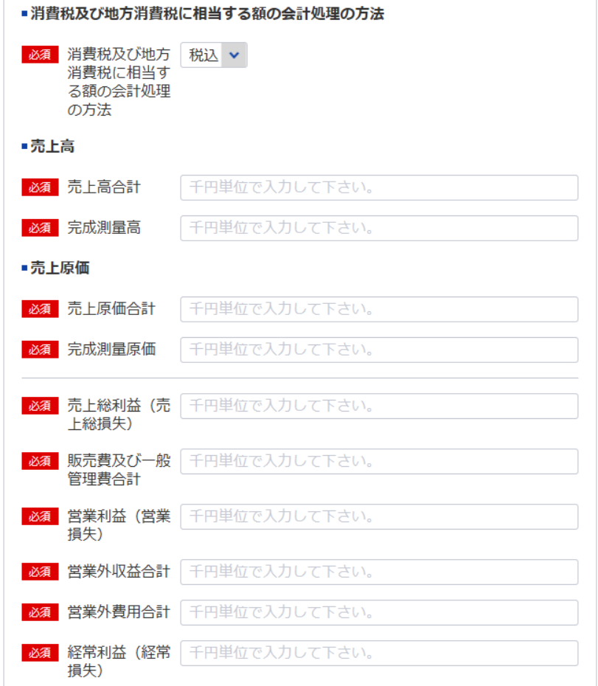
 |  | 経常利益（経常損失） |  |  |  |  | 0
58
63
 |  | Ⅵ 特別利益 合計 |  |  |  |  | 0
59
 |  | Ⅶ 特別損失 合計 |  |  |  |  | 0
60
48
 |  | 税引前当期純利益（税引前当期純損失） |  |  |  |  | 0
61
49
 |  | 法人税等 合計 |  |  |  |  | 0
62
 |  | 当期純利益（当期純損失）
63
50
消費税及び地方消費税に相当する額の会計処理の方法
51
記載要領
52
１ 財務事項一覧表は、一般に公正妥当と認められる企業会計の基準その他の企業会計の慣行をしん酌し、会社の財産及び損益
 | の状態を判断することができるよう明瞭に記載すること。
53
２ 勘定科目の分類は、国土交通大臣が定めるところによること。
３ 記載すべき金額は、千円単位をもって表示すること。ただし、会社法（平成17年法律第86号）第２条第６号に規定する大会
54
 | 社にあっては、百万円単位をもって表示することができる。この場合、「千円」とあるのは「百万円」として記載すること。
４ 金額の記載に当たって有効数字がない場合においては、科目の記載を要しない。
55
５ 持分会社である場合においては、「株主資本 合計」とあるのは「社員資本 合計」として記載すること。
56
６ 消費税及び地方消費税に相当する額の会計処理の方法は、税抜方式及び税込方式のうち財務事項一覧表の作成に当たって採
 | 用したものを記載すること。
57

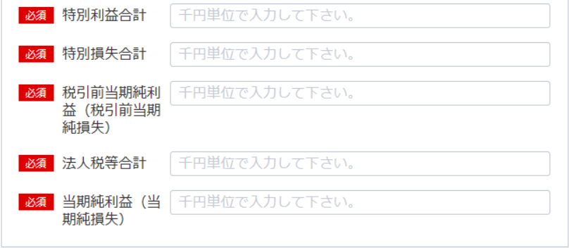
58

59

60

61
62

完成測量原価報告書
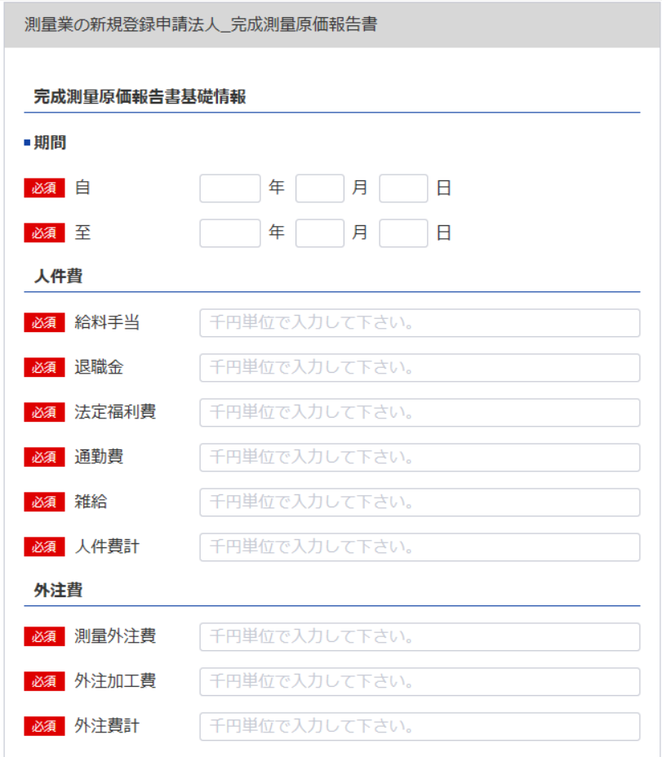
64
別表第十三号（第十四条関係） (用紙の寸法は、日本産業規格A4とする。)
完成測量原価報告書
 |  |  | 自 | 0 | 0 | 年 | 0 | 月 | 0 | 日
65
 |  |  | 至 | 0 | 0 | 年 | 0 | 月 | 0 | 日
64
 |  |  |  |  |  |  |  |  | （会社名）
シート「測量業者登録申請書（第一面） 」4参照
65
 |  |  |  |  |  |  |  |  | 0
66
Ⅰ 人件費 |  |  |  |  |  |  |  |  |  |  |  | 千円
66
67
 |  | 給料手当 |  |  |  |  |  | 0
67
68
 |  | 退職金 |  |  |  |  |  | 0
68
69
 |  | 法定福利費 |  |  |  |  |  | 0
69
70
 |  | 通勤費 |  |  |  |  |  | 0
70
71
 |  | 雑 給 |  |  |  |  |  | 0
71
72
 |  | 人件費計 |  |  |  |  |  |  |  |  | 0
73
Ⅱ 外注費
72
74
 |  | 測量外注費 |  |  |  |  |  | 0
73
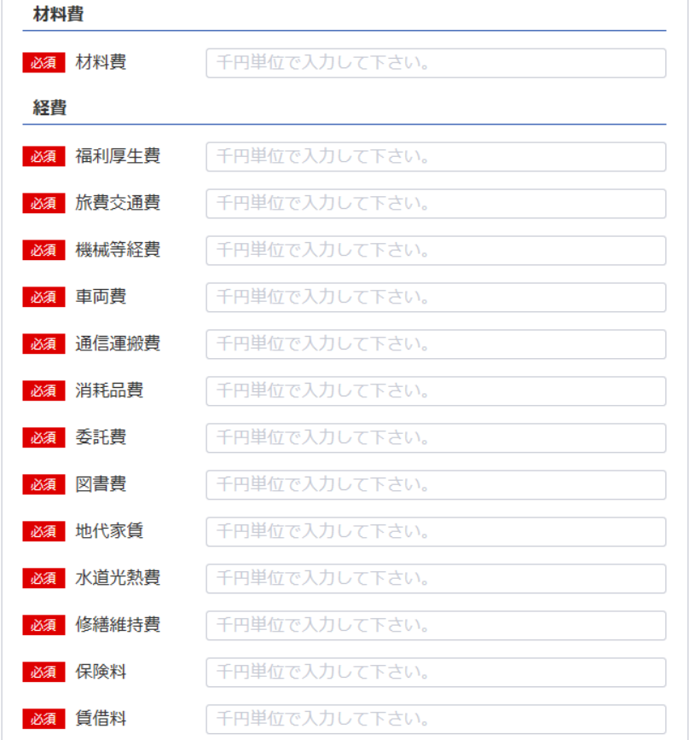
 |  | 外注加工費 |  |  |  |  |  | 0
74
75
 |  | 外注費計 |  |  |  |  |  |  |  |  | 0
75
Ⅲ 材料費 |  |  |  |  |  |  |  |  |  |  | 0
76
77
Ⅳ 経 費
76
78
 |  | 福利厚生費 |  |  |  |  |  | 0
77
79
 |  | 旅費交通費 |  |  |  |  |  | 0
78
80
 |  | 機械等経費 |  |  |  |  |  | 0
79
81
 |  | 車両費 |  |  |  |  |  | 0
80
82
 |  | 通信運搬費 |  |  |  |  |  | 0
81
83
84
 |  | 消耗品費 |  |  |  |  |  | 0
82
85
 |  | 委託費 備品費
83
86
 |  | 図書費 |  |  |  |  |  | 0
84
87
 |  | 地代家賃 |  |  |  |  |  | 0
85
88
 |  | 水道光熱費 |  |  |  |  |  | 0
86
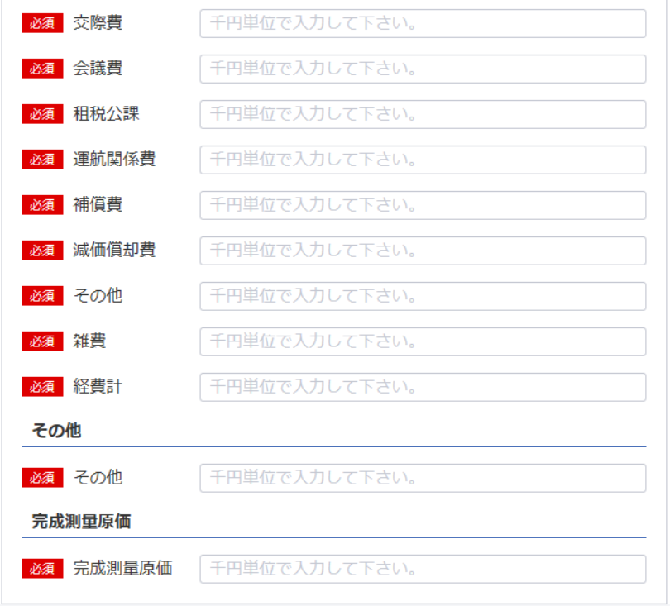
89
 |  | 修繕維持費 |  |  |  |  |  | 0
87
90
 |  | 保険料 |  |  |  |  |  | 0
88
91
 |  | 賃借料 |  |  |  |  |  | 0
89
92
 |  | 交際費
90
93
94
 |  | 会議費 |  |  |  |  |  | 0
91
95
 |  | 租税公課
92
96
 |  | 運航関係費
93
97
 |  | 補償費 |  |  |  |  |  | 0
94
 |  | 減価償却費
95
98

99

96
97
98
 |  | 雑 費
 |  | 経費計 |  |  |  |  |  |  |  |  | 0
 |  |  |  |  |  |  |  |  |  |  | 0
 |  |  |  |  |  |  |  |  |  |  | 0
 |  |  |  |  |  |  |  |  |  |  | 0
 |  |  |  |  |  |  |  |  |  |  | 0
99
 |  | 完成測量原価 |  |  |  |  |  |  |  |  | 0

記載要領
 | １ 「雑費」に属する費用で「経費」の総額の10分の１を超えるものについては、当該費用を明示する科目をもって
 | 記載すること。
 | ２ 勘定科目の分類は、国土交通大臣が定めるところによること。

貸借対照表及び損益計算書（法人）
※こちらのシートは記載の後、PDFにして添付してください
別表第十三号（第十四条関係） (用紙の寸法は、日本産業規格A4とする。)
貸借対照表 及び 損益計算書 | 日付確認↓

様式は特に定まっておりません。
申請者が作成している会社法等に準拠した既存の貸借対照表及び損益計算書を添付願います。

納税証明書
※こちらのシートは記載の後、PDFにして添付してください

納 税 証 明 書
（その１ 納税額等証明用）

住所 …
氏名 …

税目 法人税

添付書類（ホ）使用人数
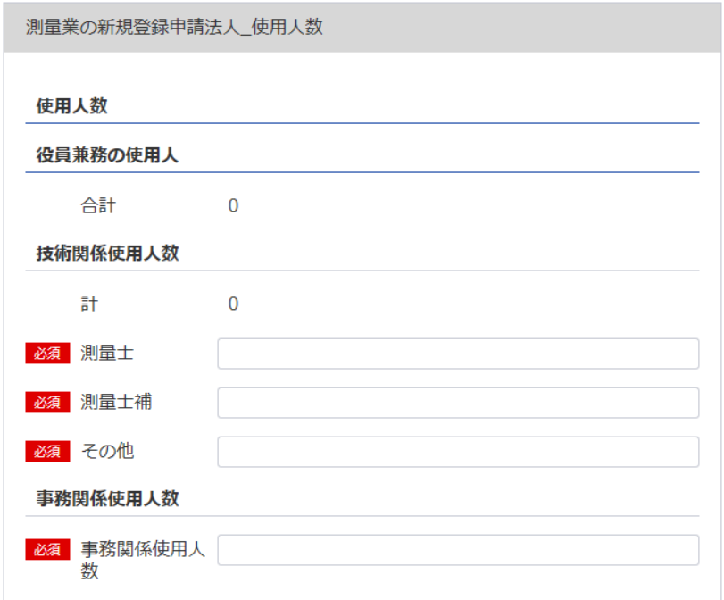
(別表第十二(第十四条関係)) |  |  |  |  | （用紙の寸法は、日本産業規格A4とする。）
添付書類(ホ)（法第55条の3第4号）
使 用 人 数
105
区分 | 技術関係使用人 |  |  |  |  |  | 事務関係 |  | 計
 | 測 量 士 |  | 測量士補 | そ の 他 |  | 計 | 使 用 人
100
101
102
103
104
105
103
100
101
役員兼務の 使用人 |  |  |  |  |  | 0 |  |  | 0
106
107
108
109
110
111
102
104
その他の 使用人 |  |  |  |  |  | 0 |  |  | 0

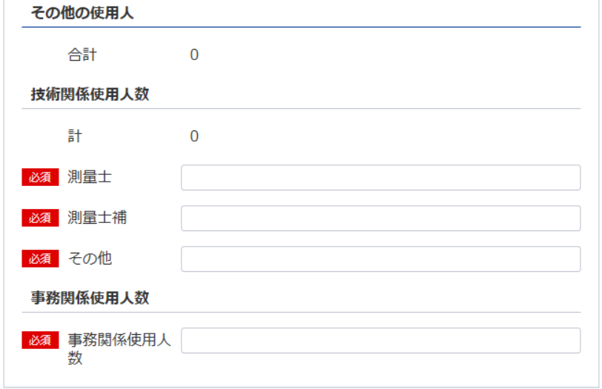
記載要領
使用人には、雇用期間を限定して雇用された者及び測量業以外の営業又は事業を併せて営む場合における当該測量業以外の事業に従事するものを含めないこと。
111
109
106
107
営業所ごとの測量士・測量士補の人数
営 業 所 名 |  | 測 量 士 |  |  | 測 量 士 補 |  |  | 計
 |  |  |  |  |  |  |  | 0
 |  |  |  |  |  |  |  | 0
108
 |  |  |  |  |  |  |  | 0
 |  |  |  |  |  |  |  | 0
110
 |  |  |  |  |  |  |  | 0
 |  |  |  |  |  |  |  | 0
 |  |  |  |  |  |  |  | 0
 |  |  |  |  |  |  |  | 0
 |  |  |  |  |  |  |  | 0
 |  |  |  |  |  |  |  | 0
 |  |  |  |  |  |  |  | 0
 |  |  |  |  |  |  |  | 0
 |  |  |  |  |  |  |  | 0
 |  |  |  |  |  |  |  | 0
 |  |  |  |  |  |  |  | 0
 |  |  |  |  |  |  |  | 0
 |  |  |  |  |  |  |  | 0
 |  |  |  |  |  |  |  | 0
 |  |  |  |  |  |  |  | 0
 |  |  |  |  |  |  |  | 0
 |  |  |  |  |  |  |  | 0
 |  |  |  |  |  |  |  | 0
 |  |  |  |  |  |  |  | 0
 |  |  |  |  |  |  |  | 0
 |  |  |  |  |  |  |  | 0
 |  |  |  |  |  |  |  | 0
 |  |  |  |  |  |  |  | 0
 |  |  |  |  |  |  |  | 0
 |  |  |  |  |  |  |  | 0
 |  |  |  |  |  |  |  | 0
 |  |  |  |  |  |  |  | 0
 |  |  |  |  |  |  |  | 0
 |  |  |  |  |  |  |  | 0
 |  |  |  |  |  |  |  | 0
 |  |  |  |  |  |  |  | 0
 |  |  |  |  |  |  |  | 0 |  | OK | 使用人数（測量士） | 営業所ごとの測量士の人数 | 空白
計 |  | 0 |  |  | 0 |  |  | 0 |  | OK | 0 | 0 | 14 | 14
 |  |  |  |  |  |  |  |  |  |  |  |  | 288 | 288
 |  |  |  |  |  |  |  |  |  |  | 使用人数（測量士補） | 営業所ごとの測量士補の人数
 |  |  |  |  |  |  |  |  |  |  | 0 | 0

添付書類（ヘ）誓約書
※こちらのシートは記載の後、PDFにして添付してください
(別表第十二(第十四条関係)) |  |  | (用紙の寸法は、日本産業規格A4とする。)
添付書類（ヘ）(法第55条の3第5号)
誓 約 書
（1）登録申請者
（2）登録申請者の役員
（3）登録申請者の法定代理人
が測量法第55条の6第1項第1号から第5号までの各号に該当しないことを誓約します。

 |  |  |  | 令和 | 年 | 月 | 日
 |  | 登録申請者

 | 殿

記載要領
「(2)登録申請者の役員」及び(3)登録申請者の法定代理人については、不要のものを消すこと。

添付書類（ト）誓約書
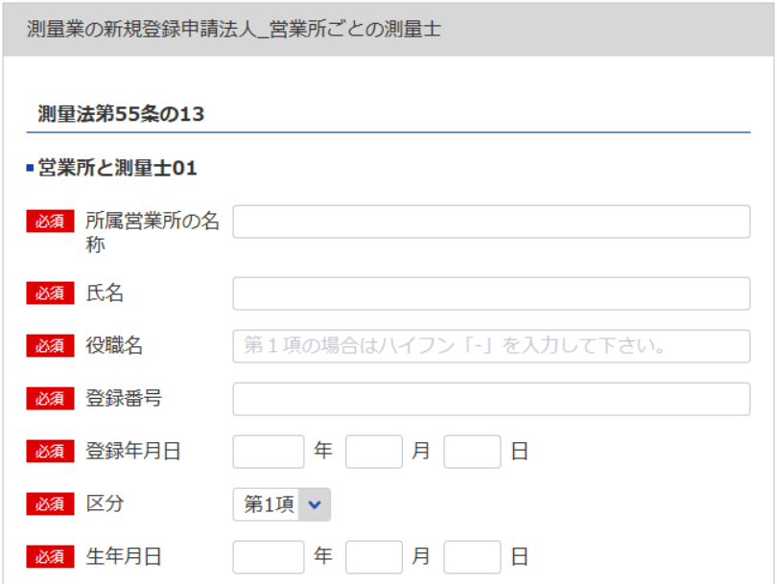
112
(別表第十二(第十四条関係)) |  |  | (用紙の寸法は、日本産業規格A4とする。)
添付書類(ト)(法第55条の3第6号)
誓 約 書
113
データ整合性を保つため入力してください
測量法第55条の13に規定する要件を下記のとおり備えていることを誓約します。
1
114
115
 |  |  | 令和 | 年 |  | 月 | 日

2
データ整合性を保つため入力してください
 |  |  | 登録申請者

3
必要な場合は以下同様に登録してください
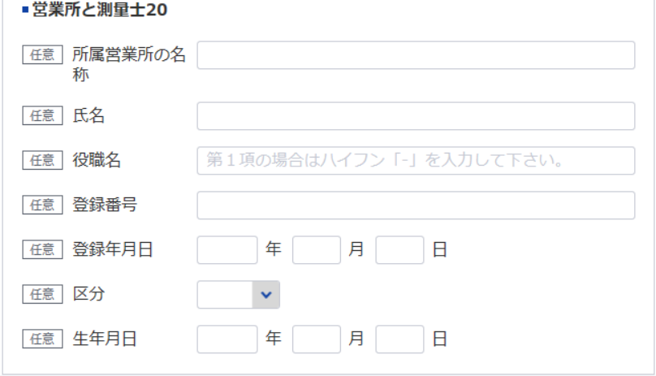
 |  | 殿
記
（1）法第55条の13第1項の営業所
112
113
114
115
営 業 所 名 | 測 量 士 の 氏 名 |  | 測量士の登録番号 |  | 測量士の登録年月日

114
115
（2）法第55条の13第2項の営業所
営 業 所 名 | 測量業者の氏名（測量業者が法 人である場合においては、測量 士である役員の氏名及び役名） |  | 測量士の登録番号 |  | 測量士の登録年月日
112
113

役員等一覧表
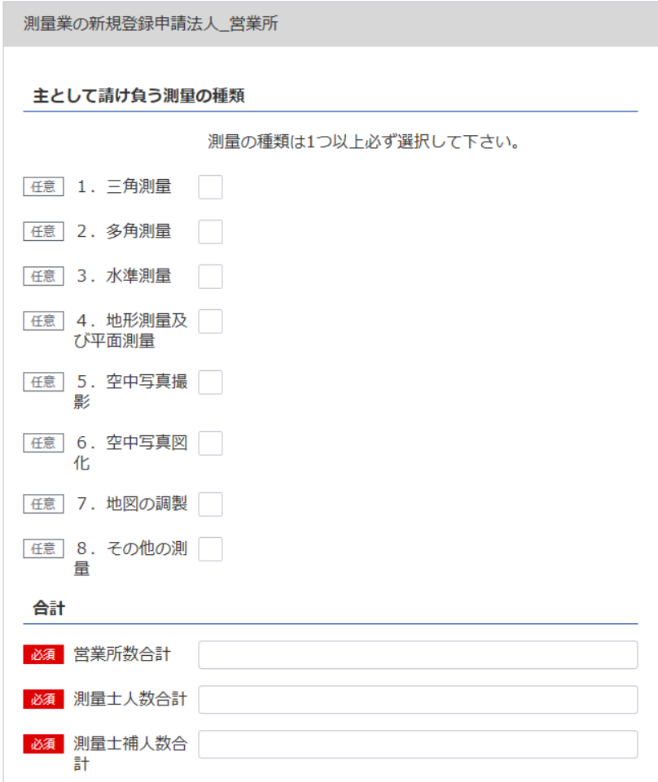
117
116
119
測量業者登録申請書（第一面） シート参照
測量業者登録申請書（別紙） シート参照
別表12
役 員 等 一 覧 表
（ふりがな） 商号又は名称 |  |  |  |  | 代表者氏名
118
119
所在地
（ふりがな） 役職員氏名 | 役職 |  | 生年月日 |  | 住所
7
8
8
9
120
121
9
7
120
116
121
※役員が21名以上いる場合は下記、20件超えのチェックボックスにチェックを入れてください。なお、チェックした場合は、【参考】変更事項毎の入力項目シートの「〇」がついている項目は入力・未入力いずれでも問題ありません。
下記サイトより、20名超え時の登録フォーマットをDLし、全件入力してください。
https://www.mlit.go.jp/tochi_fudousan_kensetsugyo/const/kanrengyou00001.html
その上で、PDFにして添付をしてください。
また、1件目は必須となっておりますので重複しますが、e-Govにも登録をお願いします。
117
測量業者登録申請書（第一面） シート参照

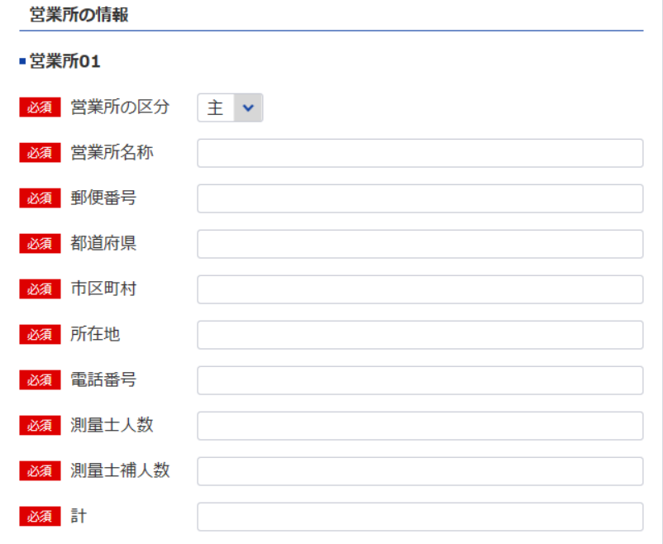

118

測量業者登録申請書（別紙） シート参照

1
2
※営業所が21件以上ある場合は下記、20件超えのチェックボックスにチェックを入れてください。なお、チェックした場合は、【参考】変更事項毎の入力項目シートの「〇」がついている項目は入力・未入力いずれでも問題ありません。
下記サイトより、20件超え時の登録フォーマットをDLし、全件入力してください。
https://www.mlit.go.jp/tochi_fudousan_kensetsugyo/const/kanrengyou00001.html
その上で、PDFにして添付をしてください。
また、1件目は必須となっておりますので重複しますが、e-Govにも登録をお願いします。
上記のとおり相違ありません。
令和 |  | 年 | 月 | 日
申請者

記載要領
登録申請者（法人である場合においては、その役員を含む。）及び法定代理人について記載すること。

